Sheet1
运营：TOP5保险服务
太平通
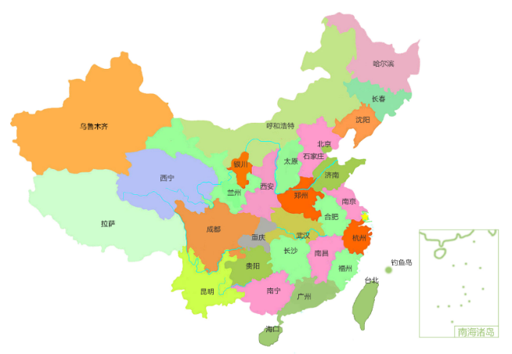
业务：业务数据
分红账户 | 950
电子保单 | 1000
实时贷 | 1300
理赔查询 | 1700
我的保单 | 2000
营业收入：1881万元
 | 收入
4月 | 30
5月 | 50
6月 | 80
7月 | 140
8月 | 230
注册用户数：21319740人
APP月活（万）
 | 活跃人数
1月 | 82.4
2月 | 81.6
3月 | 123
4月 | 157.3
5月 | 168.5
6月 | 143.5
7月 | 320.1
8月 | 237
电商：

保险服务1 | 20%
保险服务2 | 10%
保险服务3 | 10%
保险服务4 | 15%
保险服务5 | 15%
保险服务6 | 30%
业务占比
项目1 | 60%
项目2 | 30%
项目3 | 10%

综合金融：

Sheet2
走势图
月份 | 收入
4月 | 30
5月 | 50
6月 | 80
7月 | 140
8月 | 230

月活
月份 | 活跃人数
1月 | 82.4
2月 | 81.6
3月 | 123
4月 | 157.3
APP月活（万）
5月 | 168.5
6月 | 143.5
7月 | 320.1
8月 | 237

TOP5
TOP5 | value
列1 | 列2
分红账户 | 950
电子保单 | 1000
实时贷 | 1300
理赔查询 | 1700
我的保单 | 2000

其它 | 百分比
保险服务1 | 20%
保险服务2 | 10%
保险服务3 | 10%
保险服务4 | 15%
保险服务5 | 15%
保险服务6 | 30%

业务
综合金融项目 | 占比
项目1 | 60%
项目2 | 30%
项目3 | 10%

业务占比

data
2022-01-01 | 1493 |  | 2022-01-01 | 1529 |  | 2022-01-01 | 1290
2022-02-01 | 1337 |  | 2022-02-01 | 1198 |  | 2022-02-01 | 1357
2022-03-01 | 1385 |  | 2022-03-01 | 1165 |  | 2022-03-01 | 1107
2022-04-01 | 1921 |  | 2022-04-01 | 1073 |  | 2022-04-01 | 1186
2022-05-01 | 1168 |  | 2022-05-01 | 1175 |  | 2022-05-01 | 1958
2022-06-01 | 1797 |  | 2022-06-01 | 1812 |  | 2022-06-01 | 1104
2022-07-01 | 1475 |  | 2022-07-01 | 1350 |  | 2022-07-01 | 1877
2022-08-01 | 1566 |  | 2022-08-01 | 1537 |  | 2022-08-01 | 1223
2022-09-01 | 1577 |  | 2022-09-01 | 1135 |  | 2022-09-01 | 1939
2022-10-01 | 1296 |  | 2022-10-01 | 1303 |  | 2022-10-01 | 1818
2022-11-01 | 1082 |  | 2022-11-01 | 1404 |  | 2022-11-01 | 1688
2022-12-01 | 1933 |  | 2022-12-01 | 1405 |  | 2022-12-01 | 1763
2023-01-01 | 1426 |  | 2023-01-01 | 1404 |  | 2023-01-01 | 1637

 | 2022-01-01 | 1429 |  | 2022-01-01 | 1383
 | 2022-02-01 | 1412 |  | 2022-02-01 | 1905
 | 2022-03-01 | 1537 |  | 2022-03-01 | 1572
 | 2022-04-01 | 1178 |  | 2022-04-01 | 1075
 | 2022-05-01 | 1758 |  | 2022-05-01 | 1102
 | 2022-06-01 | 1498 |  | 2022-06-01 | 1215
 | 2022-07-01 | 1118 |  | 2022-07-01 | 1020
 | 2022-08-01 | 1725 |  | 2022-08-01 | 1691
 | 2022-09-01 | 1537 |  | 2022-09-01 | 1114
 | 2022-10-01 | 1784 |  | 2022-10-01 | 1732
 | 2022-11-01 | 1033 |  | 2022-11-01 | 1903
 | 2022-12-01 | 1904 |  | 2022-12-01 | 1643
 | 2023-01-01 | 1609 |  | 2023-01-01 | 1037

